2.Pivot vc
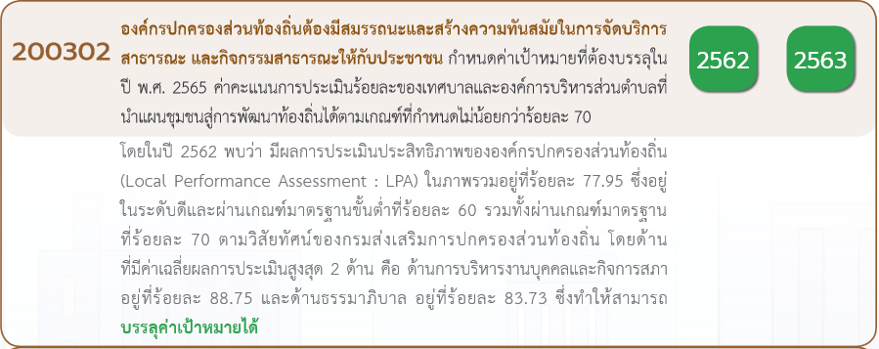
นับจำนวนของ | ปีงบประมาณ
VC | 2562 | 2563 | 2564 | 2565 | ผลรวมทั้งหมด
200302V00 |  | 2 |  |  | 2
200302F00 |  | 2 |  |  | 2
200302V01 | 2 | 11 | 3 | 1 | 17
200302F00 | 1 | 9 |  |  | 10
200302F0101 | 1 | 2 | 3 | 1 | 7
200302V02 |  | 6 |  | 1 | 7
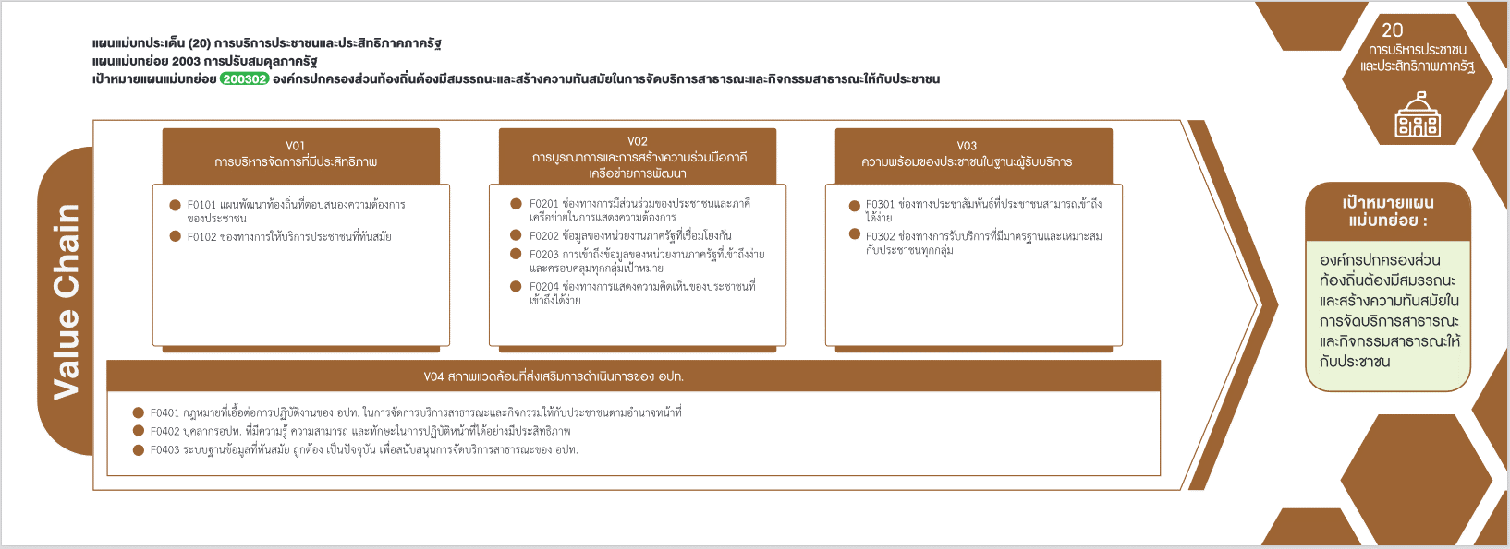
200302F00 |  | 5 |  |  | 5
200302F0201 |  | 1 |  |  | 1
200302F0202 |  |  |  | 1 | 1
(7 โครงการ)
(1 โครงการ)
(0 โครงการ)
200302V04 | 1 | 3 | 4 | 1 | 9
(0 โครงการ)
(1 โครงการ)
200302F00 |  | 1 |  |  | 1
(0 โครงการ)
(0 โครงการ)
200302F0401 | 1 | 1 |  |  | 2
รวม 7 โครงการ
(0 โครงการ)
รวม 2 โครงการ
รวม 0 โครงการ
200302F0402 |  |  | 4 |  | 4
200302F0403 |  | 1 |  | 1 | 2
(4 โครงการ)
(2 โครงการ)
ผลรวมทั้งหมด | 3 | 22 | 7 | 3 | 35
(2 โครงการ)
รวม 8 โครงการ

กรณีโครงการที่หาที่ลงตอบปัจจัยไม่ได้จริง ๆ ให้ระบุจำนวนในช่องนี้

รวม 18 โครงการ

 |  |  |  |  |  | หมายเหตุ การประเมินความสอดคล้องของโครงการกับปัจจัยเป็นการดำเนินการเบื้องต้น สำหรับใช้เป็นข้อมูลประกอบการจัดทำโครงการสำคัญ

4.รวม
กรุณา Log in เข้าระบบ eMENSCR ก่อนดำเนินการ Click ที่ link โครงการนั้น ๆ
หมายเหตุ : หากไม่ Login จะไม่สามารถดูรายละเอียดโครงการได้
โครงการที่ปรากฎเป็นโครงการที่ผ่านการอนุมัติจากผู้บริหาร (M7) ของหน่วยงานเท่านั้น

 |  |  |  |  |  |  | กรณี Project 65 เป็นโครงการใน 571 โครงการ ให้ใส่ * ไว้ในช่องประเภทโครงการ ตัวอย่าง Project 65*
ชื่อโครงการ / การดำเนินงาน | สถานะ | วันที่เริ่มต้นโครงการ | ปีงบประมาณ | วันที่สิ้นสุดโครงการ | หน่วยงานระดับกรมหรือเทียบเท่า | หน่วยงานระดับกระทรวงหรือเทียบเท่า | ประเภทโครงการ | องค์ประกอบ | ปัจจัย
การกระจายหน้าที่และอำนาจในการจัดบริการสาธารณะให้แก่องค์กรปกครองส่วนท้องถิ่น | อนุมัติแล้ว | ตุลาคม 2560 | 2561 | กันยายน 2564 | สำนักงานปลัดสำนักนายกรัฐมนตรี | สำนักนายกรัฐมนตรี |  | 200302V04 | 200302F0401 | ไฮไลท์โครงการที่ไม่ได้ใส่ vc
การกระจายอำนาจด้านการเงินการคลังและงบประมาณให้แก่องค์กรปกครองส่วนท้องถิ่น | อนุมัติแล้ว | ตุลาคม 2560 | 2561 | กันยายน 2564 | สำนักงานปลัดสำนักนายกรัฐมนตรี | สำนักนายกรัฐมนตรี |  | 200302V04 | 200302F0401
เพิ่มประสิทธิภาพในการจัดทำและให้บริการสาธารณะขององค์กรปกครองส่วนท้องถิ่น | อนุมัติแล้ว | ตุลาคม 2560 | 2561 | กันยายน 2564 | สำนักงานปลัดสำนักนายกรัฐมนตรี | สำนักนายกรัฐมนตรี |  | 200302V01 | 200302F0102
การจัดสรรค่าภาคหลวง | อนุมัติแล้ว | ตุลาคม 2560 | 2561 | กันยายน 2563 | สำนักงานปลัดสำนักนายกรัฐมนตรี | สำนักนายกรัฐมนตรี |  | 200302V04 | 200302F0401
เสริมสร้างความรู้การกระจายอำนาจและสร้างเครือข่ายภาคประชาชน | อนุมัติแล้ว | ตุลาคม 2563 | 2564 | กันยายน 2564 | สำนักงานปลัดสำนักนายกรัฐมนตรี | สำนักนายกรัฐมนตรี |  | 200302V04 | 200302F0402
อบรมเชิงปฏิบัติการเพื่อเสริมสร้างความรู้ด้านการบังคับใช้กฎหมายที่เกี่่ยวกับการกระจายอำนาจให้แก่บุคลากรขององค์กรปกครองส่วนท้องถิ่น | อนุมัติแล้ว | ตุลาคม 2563 | 2564 | กันยายน 2564 | สำนักงานปลัดสำนักนายกรัฐมนตรี | สำนักนายกรัฐมนตรี |  | 200302V04 | 200302F0402
สัมมนาเพื่อชี้แจงการปฏิบัติตามแผนการกระจายอำนาจให้แก่องค์กรปกครองส่วนท้องถิ่น(ฉบับที่3)และแผนปฏิบัติการกำหนดขั้นตอนการกระจายอำนาจให้แก่องค์กรปกครองส่วนท้องถิ่น(ฉบับที่3) | อนุมัติแล้ว | ตุลาคม 2563 | 2564 | กันยายน 2564 | สำนักงานปลัดสำนักนายกรัฐมนตรี | สำนักนายกรัฐมนตรี |  | 200302V04 | 200302F0402
จัดสรรเงินอุดหนุนเพื่อเป็นรางวัลให้แก่องค์กรปกครองส่วนท้องถิ่นที่มีการบริหารจัดการที่ดี | อนุมัติแล้ว | ตุลาคม 2563 | 2564 | กันยายน 2564 | สำนักงานปลัดสำนักนายกรัฐมนตรี | สำนักนายกรัฐมนตรี |  | 200302V04 | 200302F0402
การพัฒนาศักยภาพองค์ความรู้เกี่ยวกับการกำกับโรงงานจำพวกที่1และ2แก่เจ้าหน้าที่องค์กรปกครองส่วนท้องถิ่นทุกจังหวัดในประเทศไทย | อนุมัติแล้ว | ตุลาคม 2563 | 2564 | กันยายน 2564 | กรมโรงงานอุตสาหกรรม | กระทรวงอุตสาหกรรม |  | 200302V01 | 200302F0101
แผนงานพื้นฐานด้านการปรับสมดุลและพัฒนาระบบบริหารจัดการภาครัฐ | อนุมัติแล้ว | ตุลาคม 2561 | 2562 | กันยายน 2562 | กรมส่งเสริมการปกครองท้องถิ่น | กระทรวงมหาดไทย |  | 200302V01 | 200302F00
แผนงานยุทธศาสตร์พัฒนาประสิทธิภาพการบริหารราชการแผ่นดิน | อนุมัติแล้ว | ตุลาคม 2561 | 2562 | กันยายน 2562 | กรมส่งเสริมการปกครองท้องถิ่น | กระทรวงมหาดไทย |  | 200302V01 | 200302F0101
แผนงานบูรณาการส่งเสริมการกระจายอำนาจให้แก่องค์กรปกครองส่วนท้องถิ่น | อนุมัติแล้ว | ตุลาคม 2561 | 2562 | กันยายน 2562 | กรมส่งเสริมการปกครองท้องถิ่น | กระทรวงมหาดไทย |  | 200302V04 | 200302F0401
แผนงานพื้นฐานด้านการปรับสมดุลและพัฒนาระบบการบริหารจัดการภาครัฐ | อนุมัติแล้ว | ตุลาคม 2562 | 2563 | กันยายน 2563 | กรมส่งเสริมการปกครองท้องถิ่น | กระทรวงมหาดไทย |  | 200302V01 | 200302F00
โครงการป้องกันและแก้ไขปัญหายาเสพติด | อนุมัติแล้ว | ตุลาคม 2562 | 2563 | กันยายน 2563 | กรมส่งเสริมการปกครองท้องถิ่น | กระทรวงมหาดไทย |  | 200302V02 | 200302F0201
โครงการส่งเสริมสนับสนุนการแก้ไขปัญหาและพัฒนาจังหวัดชายแดนภาคใต้ | อนุมัติแล้ว | ตุลาคม 2562 | 2563 | กันยายน 2563 | กรมส่งเสริมการปกครองท้องถิ่น | กระทรวงมหาดไทย |  | 200302V04 | 200302F00
โครงการส่งเสริมสนับสนุนการบริหารจัดการน้ำอย่างบูรณาการ | อนุมัติแล้ว | ตุลาคม 2562 | 2563 | กันยายน 2563 | กรมส่งเสริมการปกครองท้องถิ่น | กระทรวงมหาดไทย |  | 200302V01 | 200302F0101
โครงการสนับสนุนการจัดสวัสดิการทางสังคมแก่ผู้ด้อยโอกาสทางสังคม | อนุมัติแล้ว | ตุลาคม 2562 | 2563 | กันยายน 2563 | กรมส่งเสริมการปกครองท้องถิ่น | กระทรวงมหาดไทย |  | 200302V04 | 200302F0403
โครงการพัฒนาคุณภาพการศึกษาด้วยเทคโนโลยีสารสนเทศDLTV | อนุมัติแล้ว | ตุลาคม 2562 | 2563 | กันยายน 2563 | กรมส่งเสริมการปกครองท้องถิ่น | กระทรวงมหาดไทย |  | 200302V01 | 200302F00
จัดสรรเงินอุดหนุนให้แก่องค์กรปกครองส่วนท้องถิ่น | อนุมัติแล้ว | ตุลาคม 2562 | 2563 | กันยายน 2563 | กรมส่งเสริมการปกครองท้องถิ่น | กระทรวงมหาดไทย |  | 200302V04 | 200302F0401
โครงการยกระดับประสิทธิภาพการบริหารราชการท้องถิ่น | อนุมัติแล้ว | ตุลาคม 2562 | 2563 | กันยายน 2563 | กรมส่งเสริมการปกครองท้องถิ่น | กระทรวงมหาดไทย |  | 200302V01 | 200302F0101
โครงการเสริมศักยภาพของโครงสร้างพื้นฐานเมืองเป้าหมายและเมืองชายแดน | อนุมัติแล้ว | ตุลาคม 2562 | 2563 | กันยายน 2563 | กรมส่งเสริมการปกครองท้องถิ่น | กระทรวงมหาดไทย |  | 200302V02 | 200302F00
โครงการยกระดับการท่องเที่ยวคุณภาพกลุ่มเป้าหมายเฉพาะ | อนุมัติแล้ว | ตุลาคม 2562 | 2563 | กันยายน 2563 | กรมส่งเสริมการปกครองท้องถิ่น | กระทรวงมหาดไทย |  | 200302V01 | 200302F00
โครงการพัฒนาเมืองอุตสาหกรรมเมืองสำคัญและเมืองน่าอยู่ภาคตะวันออก | อนุมัติแล้ว | ตุลาคม 2562 | 2563 | กันยายน 2563 | กรมส่งเสริมการปกครองท้องถิ่น | กระทรวงมหาดไทย |  | 200302V02 | 200302F00
โครงการส่งเสริมการท่องเที่ยวเชิงนิเวศน์ศาสนาวัฒนธรรมและอารยธรรม | อนุมัติแล้ว | ตุลาคม 2562 | 2563 | กันยายน 2563 | กรมส่งเสริมการปกครองท้องถิ่น | กระทรวงมหาดไทย |  | 200302V02 | 200302F00
โครงการแก้ไขปัญหาทรัพยากรธรรมชาติและสิ่งแวดล้อม | อนุมัติแล้ว | ตุลาคม 2562 | 2563 | กันยายน 2563 | กรมส่งเสริมการปกครองท้องถิ่น | กระทรวงมหาดไทย |  | 200302V02 | 200302F00
โครงการยกระดับมาตรฐานบริการและส่งเสริมธุรกิจต่อเนื่องในแหล่งท่องเที่ยวที่มีชื่อเสียงของภาค | อนุมัติแล้ว | ตุลาคม 2562 | 2563 | กันยายน 2563 | กรมส่งเสริมการปกครองท้องถิ่น | กระทรวงมหาดไทย |  | 200302V01 | 200302F00
โครงการพัฒนาแหล่งท่องเที่ยวบนบกบริเวณตอนในของภาคเชื่อมโยงกับแหล่งท่องเที่ยวทะเลที่มีชื่อเสียง | อนุมัติแล้ว | ตุลาคม 2562 | 2563 | กันยายน 2563 | กรมส่งเสริมการปกครองท้องถิ่น | กระทรวงมหาดไทย |  | 200302V01 | 200302F00
โครงการป้องกันและแก้ไขปัญหาความเสื่อมโทรมของทรัพยากรธรรมชาติและสิ่งแวดล้อม | อนุมัติแล้ว | ตุลาคม 2562 | 2563 | กันยายน 2563 | กรมส่งเสริมการปกครองท้องถิ่น | กระทรวงมหาดไทย |  | 200302V01 | 200302F00
โครงการพัฒนาโครงสร้างพื้นฐานสนับสนุนการพัฒนาเขตอุตสาหกรรมและการเชื่อมโยงการค้าโลก | อนุมัติแล้ว | ตุลาคม 2562 | 2563 | กันยายน 2563 | กรมส่งเสริมการปกครองท้องถิ่น | กระทรวงมหาดไทย |  | 200302V02 | 200302F00
โครงการพัฒนาและส่งเสริมการท่องเที่ยวเชิงประวัติศาสตร์ศาสนาและวัฒนธรรม | อนุมัติแล้ว | ตุลาคม 2562 | 2563 | กันยายน 2563 | กรมส่งเสริมการปกครองท้องถิ่น | กระทรวงมหาดไทย |  | 200302V01 | 200302F00
โครงการพัฒนาและส่งเสริมการท่องเที่ยวเชิงธรรมชาติและนิเวศน์ | อนุมัติแล้ว | ตุลาคม 2562 | 2563 | กันยายน 2563 | กรมส่งเสริมการปกครองท้องถิ่น | กระทรวงมหาดไทย |  | 200302V01 | 200302F00
โครงการส่งเสริมและพัฒนาการท่องเที่ยวธรรมชาติ | อนุมัติแล้ว | ตุลาคม 2562 | 2563 | กันยายน 2563 | กรมส่งเสริมการปกครองท้องถิ่น | กระทรวงมหาดไทย |  | 200302V01 | 200302F00
โครงการพัฒนาระบบครูพี่เลี้ยง | อนุมัติแล้ว | ตุลาคม 2562 | 2563 | กันยายน 2563 | กรมส่งเสริมการปกครองท้องถิ่น | กระทรวงมหาดไทย |  | 200302V00 | 200302F00
โครงการเพิ่มศักยภาพครูให้มีสมรรถนะของครูยุคใหม่ | อนุมัติแล้ว | ตุลาคม 2562 | 2563 | กันยายน 2563 | กรมส่งเสริมการปกครองท้องถิ่น | กระทรวงมหาดไทย |  | 200302V00 | 200302F00
โครงการพัฒนาระบบข้อมูลกลางองค์กรปกครองส่วนท้องถิ่นระยะที่2 | อนุมัติแล้ว | ตุลาคม 2564 | 2565 | กันยายน 2565 | กรมส่งเสริมการปกครองท้องถิ่น | กระทรวงมหาดไทย | project65* | 200302V02 | 200302F0202
โครงการยกระดับการประเมินประสิทธิภาพขององค์กรปกครองส่วนท้องถิ่น(LocalPerformanceAssessment4.0:LPA4.0) | อนุมัติแล้ว | ตุลาคม 2564 | 2565 | กันยายน 2565 | กรมส่งเสริมการปกครองท้องถิ่น | กระทรวงมหาดไทย | project65 | 200302V04 | 200302F0403
โครงการจัดทำแผนบริหารแผนพัฒนาท้องถิ่นขององค์กรปกครองส่วนท้องถิ่น | อนุมัติแล้ว | ตุลาคม 2564 | 2565 | กันยายน 2565 | กรมส่งเสริมการปกครองท้องถิ่น | กระทรวงมหาดไทย | project65 | 200302V01 | 200302F0101
โครงการยกระดับประสิทธิภาพการบริหารราชการท้องถิ่น(ส่งเสริมและพัฒนาประสิทธิภาพด้านการบริหารจัดการ) | อนุมัติแล้ว | ตุลาคม 2563 | 2564 | กันยายน 2564 | กรมส่งเสริมการปกครองท้องถิ่น | กระทรวงมหาดไทย |  | 200302V01 | 200302F0101
ส่งเสริมและสนับสนุนองค์กรปกครองส่วนท้องถิ่น | อนุมัติแล้ว | ตุลาคม 2563 | 2564 | กันยายน 2564 | กรมส่งเสริมการปกครองท้องถิ่น | กระทรวงมหาดไทย |  | 200302V01 | 200302F0101

